SUPUESTO 1
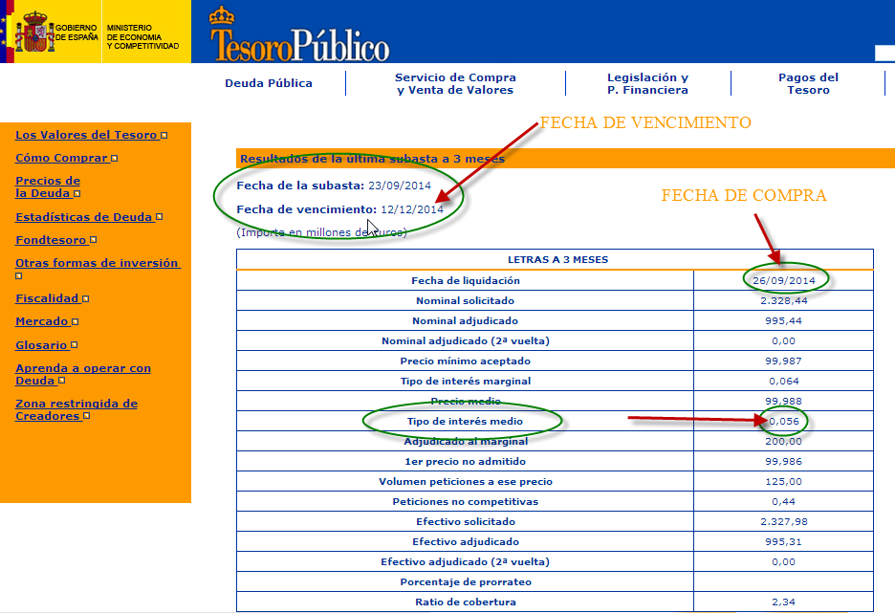
SUPUESTO PRÁCTICO 1
En la subasta realizada el 23 de septiembre de 2014 nuestra empresa solicitó 60 letras del Tesoro en el tramo no competitivo. La dirección General del tesoro nos comunica que nos han adjudicado los 60 títulos. Los resultados de la subasta han sido los siguientes:
Fecha de adquisición: 26 de septiembre de 2014
Fecha de vencimiento: 12 de diciembre de 2014
Tipo de interés medio: 0,056 %
En la página web del Tesoro Público podemos ver la subasta resultante del dçia23 de septiembre de 2014. La puedes ver en la imagen de la derecha.
Se pide:
Calcular el precio medio de una letra en tanto por ciento sobre su valor nominal.
Calcular la inversión y el rendimiento obtenido si las letras se mantienen hasta la fecha de su vencimiento.



SOLUCIÓN | CONOCIENDO EL TIPO DE INTERÉS (MERCADO ESPAÑOL)

FECHA DE ADQUISICIÓN | 2014-09-26 | Nº DE TITULOS | 60
FECHA DE VENCIMIENTO | 2014-12-12 | PLAZO DE LA INVERSIÓN | 77 | Días
TIPO DE INTERÉS | 0.056% | CAPITAL INVERTIDO | 59,992.81
TASA DE DESCUENTO | 0.056% | VALOR DE AMORTIZACIÓN | 60,000.00
EXPLICACIÓN
En la celda B25 hemos utilizado la función LETRA.DE.TES.PRECIO con sus argumentos correspondientes: FECHA DE ADQUISICIÓN DEL TITULO (celda B20), FECHA DE VENCIMIENTO DE TITULO (celda B21) y la TASA DE DESCUENTO (celda B23). vemos que coincide con el precio medio de la subasta de la página web del Tesoro Público.
Debemos tener en cuenta que la función estudiada está diseñada para aquellos mercados, por ejemplo en EEUU, que cotizan al descuento y publican directamente el tipo de descuento.
Para adaptar esta función al mercado español de Letras del Tesoro deberemos calcular el tipo de descuento “d” equivalente al tipo de interés “i” publicado en la subasta de los títulos. (celda B22), que es el datoo conocido por nosotros.
Para ello debemos refrescar nuestros conocimientos de matemática financiera y partir de la ecuación de igualdad entre descuento comercial y descuento racional (que funciona con tipos de interés).
$$d=\frac{i}{1+n.\frac{i}{360}}$$
Fórmula introducida en la celda B23
Ten en cuenta que el valor nominal de las letras del tesoro es de 1.000 euros.
Duración de la inversión: B21-B20
Importe de la inversión: número de títulos x 1000 (nominal de cada título) x precio medio/100
Valor de amortización: Número de títulos x nominal de cada título.
Rendimiento: Valor de amortización - Capital invertido
PRECIO MEDIO DE UNA LETRA EN % | 99.988 | RENDIMIENTO INVERSIÓN | 7.19

 | CONOCIENDO EL TIPO DE INTERÉS (MERCADO EEUU)
FECHA DE ADQUISICIÓN | 2014-09-26 | Nº DE TITULOS | 60
FECHA DE VENCIMIENTO | 2014-12-12 | PLAZO DE LA INVERSIÓN | 77 | Días
TASA DE DESCUENTO | 0.060% | CAPITAL INVERTIDO | 59,992.30
TIPO DE INTERÉS | 0.060% | VALOR DE AMORTIZACIÓN | 60,000.00

PRECIO MEDIO DE UNA LETRA EN % | 99.987 | RENDIMIENTO INVERSIÓN | 7.70

SUPUESTO 2
SUPUESTO PRÁCTICO 2
En la subasta realizada el 16 de septiembre de 2014 nuestra empresa solicitó 100 letras del Tesoro en el tramo no competitivo. La dirección General del Tesoro nos comunica que nos han adjudicado los 60 títulos. Los resultados de la subasta han sido los siguientes:
Fecha de adquisición: 19 de septiembre de 2014
Fecha de vencimiento: 18 de septiembre de 2015
Tipo de interés medio: 0,219 %
En la página web del Tesoro Público podemos ver la subasta resultante del día 16 de septiembre de 2014. La puedes ver en la siguiente imagen de la derecha.
Se pide:
Calcular el precio medio de una letra en tanto por ciento sobre su valor nominal.
Calcular la inversión y el rendimiento obtenido si las letras se mantienen hasta la fecha de su vencimiento.
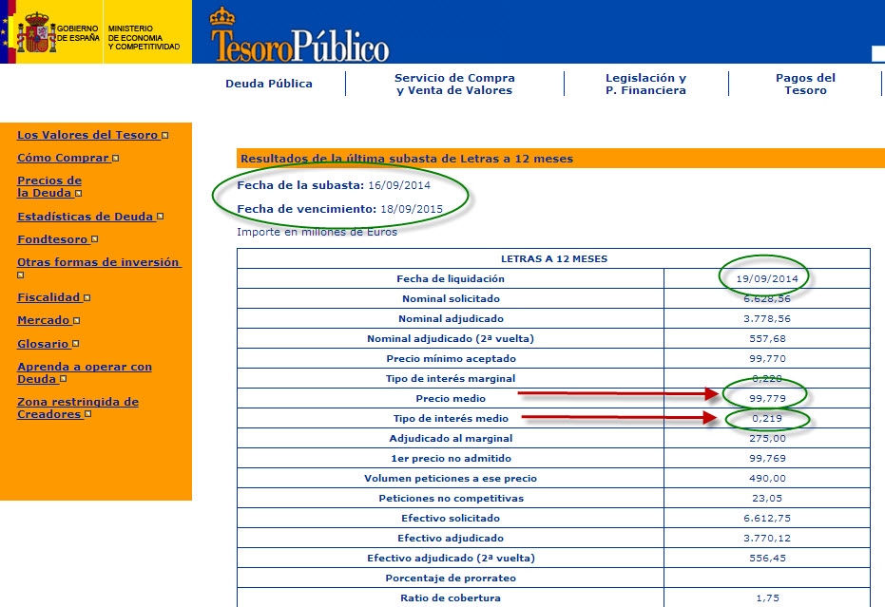

SOLUCIÓN | CONOCIENDO EL TIPO DE INTERÉS (MERCADO ESPAÑOL)

FECHA DE ADQUISICIÓN | 2014-09-19 | Nº DE TITULOS | 60
FECHA DE VENCIMIENTO | 2015-09-18 | PLAZO DE LA INVERSIÓN | 364 | Días
TIPO DE INTERÉS | 0.219% | CAPITAL INVERTIDO | 59,867.43
TASA DE DESCUENTO | 0.219% | VALOR DE AMORTIZACIÓN | 60,000.00
EXPLICACIÓN
En la celda B25 hemos utilizado la función LETRA.DE.TES.PRECIO con sus argumentos correspondientes: FECHA DE ADQUISICIÓN DEL TITULO (celda B20), FECHA DE VENCIMIENTO DE TITULO (celda B21) y la TASA DE DESCUENTO (celda B23). vemos que el resultado coincide con el precio medio de la subasta de la página del tesoro público.
Debemos tener en cuenta que la función estudiada está diseñada para aquellos mercados, por ejemplo en EEUU, que cotizan al descuento y publican directamente el tipo de descuento.
Para adaptar esta función al mercado español de Letras del Tesoro deberemos calcular el tipo de descuento “d” equivalente al tipo de interés “i” publicado en la subasta de los títulos. (celda B22), que es el datoo conocido por nosotros.
Para ello debemos refrescar nuestros conocimientos de matemática financiera y partir de la ecuación de igualdad entre descuento comercial y descuento racional (que funciona con tipos de interés).
$$d=\frac{i}{1+n.\frac{i}{360}}$$
Fórmula introducida en la celda B23
Ten en cuenta que el valor nominal de las letras del tesoro es de 1.000 euros.
Duración de la inversión: B21-B20
Importe de la inversión: número de títulos x 1000 (nominal de cada título) x precio medio/100
Valor de amortización: Número de títulos x nominal de cada título.
Rendimiento: Valor de amortización - Capital invertido
PRECIO MEDIO DE UNA LETRA EN % | 99.779 | RENDIMIENTO INVERSIÓN | 132.57

 | CONOCIENDO EL TIPO DE INTERÉS (MERCADO EEUU)
FECHA DE ADQUISICIÓN | 2014-09-26 | Nº DE TITULOS | 60
FECHA DE VENCIMIENTO | 2014-12-12 | PLAZO DE LA INVERSIÓN | 77 | Días
TASA DE DESCUENTO | 0.060% | CAPITAL INVERTIDO | 59,992.30
TIPO DE INTERÉS | 0.060% | VALOR DE AMORTIZACIÓN | 60,000.00

PRECIO MEDIO DE UNA LETRA EN % | 99.987 | RENDIMIENTO INVERSIÓN | 7.70

SUPUESTO 3
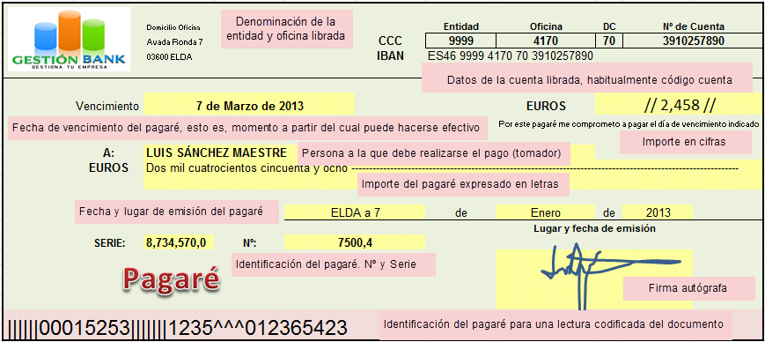
SUPUESTO PRÁCTICO 3
El 7 de enero de 2013 una empresa descuenta en Gestión Bank un pagaré de 2,458 euros de valor nominal y cuya fecha de vencimiento es el 25 de Febrero de 2015. ¿Qué efectivo recibirá hoy del banco por el descuento del pagaré si el banco aplica una tasa de descuento del 8,25 %?.

SOLUCIÓN

NOMINAL DEL PAGARÉ | 2,458.00
FECHA DESCUENTO | 2013-01-01
FECHA DE VENCIMIENTO | 2013-03-07 | DÍAS DE DESCUENTO | 65 | Días
TASA DE DESCUENTO | 8.250% | VALOR EFECTIVO | 2,421.39
TIPO DE INTERÉS | 8.375%

EFECTIVO RECIBIDO POR 100 EUROS | 98.51 | DESCUENTO COMERCIAL | 36.61
EXPLICACIÓN
En la celda B25 hemos utilizado la función LETRA.DE.TES.PRECIO con sus argumentos correspondientes: FECHA DE DESCUENTO DEL PAGARÉ (celda B14), FECHA DE VENCIMIENTO DEL PAGARÉ (celda B15) y la TASA DE DESCUENTO (celda B16). Según el resultado que nos devuelve la función yo recibiré de efectivo el 98,51 % del nominal del pagaré. resultado que tenemos en la celda (E16). Y en la celda E 19 tenemos el descuento total (intereses) que conlleva la operación financiera. Lógicamente no hemos tenido en cuenta las comisiones y otros gastos que Gestión Bank pueda cargar.
Debemos tener en cuenta que la función estudiada está diseñada para EL CÁLCULO CON TASAS DE DESCUENTO.
Para ello debemos refrescar nuestros conocimientos de matemática financiera y partir de la ecuación de igualdad entre descuento comercial y descuento racional (que funciona con tipos de interés).
$$d=\frac{i}{1+n.\frac{i}{360}}$$

SUPUESTO 4
SUPUESTO PRÁCTICO 4
Una persona compra un pagaré a 6 meses de la Generalitat Valenciana.
Pagarés
Los pagarés son activos a corto plazo, emitidos por la Generalitat al descuento, lo que quiere decir que en el momento de la compra se desembolsa una cantidad inferior al valor nominal del Pagaré, que es de 1.000 euros.
La diferencia entre el precio de adquisición y el valor nominal (1.000 euros) que se recibe en el momento de la amortización, es el interés que se obtiene. Los plazos de amortización son de 3, 6 y 12 meses.
Los Pagarés de la Generalitat cotizan en Bolsa de Valores de Valencia. Los inversores que deseen vender o comprar Pagarés pueden hacerlo dando la orden a la entidad depositaria, que se encargará de toda la tramitación.
El pagaré presenta las siguientes características:
Valor nominal: 1.000 euros
Fecha de emisión. 8 de octubre de 2014.
Fecha de vencimiento: 7 de abril de 2015.
Tipo de interés nominal: 1,450 %
Se pide:
Calcular el precio del pagaré en tanto por ciento de su valor nominal.
Calcular la inversión y el rendimiento de del pagaré
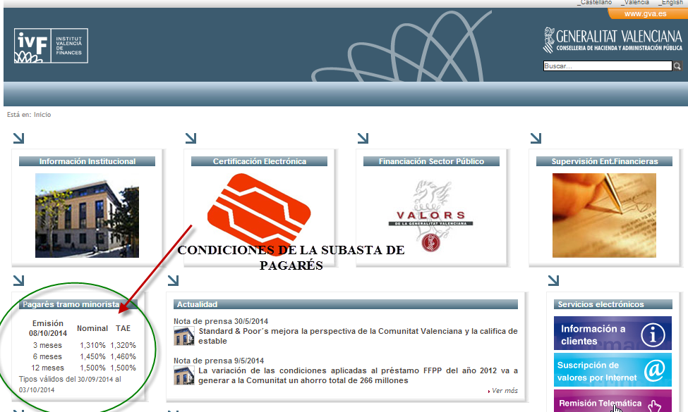

SOLUCIÓN | CONOCIENDO EL TIPO DE INTERÉS (MERCADO ESPAÑOL)

EXPLICACIÓN
En la celda B25 hemos utilizado la función LETRA.DE.TES.PRECIO con sus argumentos correspondientes: FECHA DE ADQUISICIÓN DEL TITULO (celda B20), FECHA DE VENCIMIENTO DE TITULO (celda B21) y la TASA DE DESCUENTO (celda B23). vemos que el resultado coincide con el precio medio de la subasta de la página del tesoro público.
Debemos tener en cuenta que la función estudiada está diseñada para aquellos mercados, por ejemplo en EEUU, que cotizan al descuento y publican directamente el tipo de descuento.
Para adaptar esta función al mercado español de Letras del Tesoro deberemos calcular el tipo de descuento “d” equivalente al tipo de interés “i” publicado en la subasta de los títulos. (celda B22), que es el datoo conocido por nosotros.
Para ello debemos refrescar nuestros conocimientos de matemática financiera y partir de la ecuación de igualdad entre descuento comercial y descuento racional (que funciona con tipos de interés).
$$d=\frac{i}{1+n.\frac{i}{360}}$$
Fórmula introducida en la celda B23
Ten en cuenta que el valor nominal de las letras del tesoro es de 1.000 euros.
Duración de la inversión: B21-B20
Importe de la inversión: número de títulos x 1000 (nominal de cada título) x precio medio/100
Valor de amortización: Número de títulos x nominal de cada título.
Rendimiento: Valor de amortización - Capital invertido
FECHA DE ADQUISICIÓN | 2014-10-08 | Nº DE TITULOS | 1
FECHA DE VENCIMIENTO | 2015-04-07 | PLAZO DE LA INVERSIÓN | 181 | Días
TIPO DE INTERÉS | 1.450% | CAPITAL INVERTIDO | 992.76
TASA DE DESCUENTO | 1.440% | VALOR DE AMORTIZACIÓN | 1,000.00

PRECIO MEDIO DE UNA LETRA EN % | 99.276 | RENDIMIENTO INVERSIÓN | 7.24

SUPUESTO 5
SUPUESTO PRÁCTICO 5
Una persona compra un pagaré a 12 meses de la Generalitat Valenciana.
El pagaré presenta las siguientes características:
Valor nominal: 1.000 euros
Fecha de emisión. 8 de octubre de 2014.
Fecha de vencimiento: 7 de Octubre de 2015.
Tipo de interés nominal: 1,500 %
Se pide:
Calcular el precio del pagaré en tanto por ciento de su valor nominal.
Calcular la inversión y el rendimiento del pagaré

SOLUCIÓN | CONOCIENDO EL TIPO DE INTERÉS (MERCADO ESPAÑOL)

FECHA DE ADQUISICIÓN | 2014-10-08 | Nº DE TITULOS | 1
FECHA DE VENCIMIENTO | 2015-10-07 | PLAZO DE LA INVERSIÓN | 364 | Días
TIPO DE INTERÉS | 1.500% | CAPITAL INVERTIDO | 985.06
EXPLICACIÓN
En la celda B25 hemos utilizado la función LETRA.DE.TES.PRECIO con sus argumentos correspondientes: FECHA DE ADQUISICIÓN DEL TITULO (celda B20), FECHA DE VENCIMIENTO DE TITULO (celda B21) y la TASA DE DESCUENTO (celda B23). vemos que el resultado coincide con el precio medio de la subasta de la página del tesoro público.
Debemos tener en cuenta que la función estudiada está diseñada para aquellos mercados, por ejemplo en EEUU, que cotizan al descuento y publican directamente el tipo de descuento.
Para adaptar esta función al mercado español de Letras del Tesoro deberemos calcular el tipo de descuento “d” equivalente al tipo de interés “i” publicado en la subasta de los títulos. (celda B22), que es el datoo conocido por nosotros.
Para ello debemos refrescar nuestros conocimientos de matemática financiera y partir de la ecuación de igualdad entre descuento comercial y descuento racional (que funciona con tipos de interés).
$$d=\frac{i}{1+n.\frac{i}{360}}$$
Fórmula introducida en la celda B23
Ten en cuenta que el valor nominal de las letras del tesoro es de 1.000 euros.
Duración de la inversión: B21-B20
Importe de la inversión: número de títulos x 1000 (nominal de cada título) x precio medio/100
Valor de amortización: Número de títulos x nominal de cada título.
Rendimiento: Valor de amortización - Capital invertido
TASA DE DESCUENTO | 1.478% | VALOR DE AMORTIZACIÓN | 1,000.00

PRECIO MEDIO DE UNA LETRA EN % | 98.506 | RENDIMIENTO INVERSIÓN | 14.94

